术语与定义
客户主题数据标准总则
1 |  | 总则
1.1 |  | 适用范围 | 我行客户分类、识别、归并、信息项、标准代码集等数据标准，适用本标准。
 |  |  | 我行客户数据标准分为以下两个部分：客户定义、基础分类、识别和归并规则和客户信息项；客户标准所引用到的标准代码集。
 |  |  | 本标准中客户定义，客户分类，客户识别所叙述的内容适用于银行所有部门和分支机构。
 |  |  | 本标准制定了银行对各类客户相关的基础类数据标准，并罗列标准范围内每个信息项的业务描述、信息类别等重要信息。
 |  |  | 本标准中客户属性的信息项设计可以供银行所有的系统开发及优化改造作参考。
 |  |  | 规范性引用文件
2 |  | 属性定义
 |  | 名称 | 含义
2.1 |  | 信息项编号 | 用于固定标准的前后顺序，即使在打乱顺序后依然可以复原。
2.2 |  | 业务主题 | 描述数据标准项的归属业务主题。
2.3 |  | 一级分类 | 一级分类是反映特定业务领域所需的某一侧面的信息，是对业务数据需求的高度概括和组织。
2.4 |  | 二级分类 | 在每个信息大类项下，按照信息的属性对信息大类进行一定程度的细分，分为一个或多个二级分类。
2.5 |  | 三级分类 | 在必要的情况下，对二级分类进行细分为三级分类。
2.6 |  | 中文名称 | 描述数据标准项的中文名称，同一名称的标准在标准体系中保持唯一性。
2.7 |  | 英文名称 | 描述数据标准项的英文全称。
2.8 |  | 英文简称 | 描述数据标准项的英文简称。
2.9 |  | 业务含义 | 通过列出一个事物或者一个物件的基本属性来描写或者规范信息类和信息项的具体业务描述及界定，如对公客户的“企业登记注册类型”，描述为“记录企业的工商营业执照上所载明的企业登记注册类型”。
2.10 |  | 数据类型 | 数据类型是根据业务需求，定义相应的信息项在数据库中所需要的技术格式。具体包括编码型、代码型、日期型、时间型、日期时间型、描述型、数额计值型、比例计值型。
2.11 |  | 数据格式 | 标准项的数据格式，具体分为类。
2.12 |  | 标准代码编号 | 针对“标准类型”归属为“代码型”的数据项，列出所引用的标准代码编号。
2.13 |  | 度量单位 | 对计值类标准项适用的度量单位的规范。
2.14 |  | 敏感度 | 敏感度描述银行在安全/访问权限上对数据的限制。针对不同敏感度级别的数据，银行需要部署对应的保护措施，即数据管控活动。 敏感度可能划分为： a) 普通级。指银行高级管理层同意向公众公布的，不经授权则可被披露，其泄漏不会对银行声誉以及客户带来 影响，或者带来很小的影响的数据。普通级数据被认为不敏感，该数据可以公开给需求人或者其公开不被限 制。 b) 内部使用级。指不被公众使用的数据，该类数据对行内开放而非向公众发布。内部使用级数据在非授权情况 下的泄漏将会对银行声誉以及客户带来一定程度的影响。内部使用级数据为中度敏感，该数据的使用需要相 关数据负责人授权。
2.15 |  | 相关数据 | 与该标准项相关的业务标准项，若多个用“、”隔开。
2.16 |  | 与相关数据关系 | 标准项间关系类型，包括：引用、组合。
2.17 |  | 代码编码规则 | 描述代码型标准信息项的代码编码的规则。
2.18 |  | 信息项业务规则 | 描述该信息项业务定义的的规则，如编码规则等。
2.19 |  | 制定依据 | 标准来源用于区分数据标准项来源属性，具体分为国家标准、监管标准、行业标准、行内标准四类。
2.20 |  | 依据文件 | 对于每条数据标准，标准来源依据描述标准来源对应的国标号、监管发文等依据。
2.21 |  | 相关关联主题 | 描述该标准项有关联关系的其他标准主题。
2.22 |  | 业务应用领域 | 描述该标准项应用到的行内业务领域。
2.23 |  | 相关信息系统 | 规定数据标准的归属系统，相关标准项的管理由该系统管理，一般是标准的数据产生源系统。
2.24 |  | 标准定义者 | 规定数据标准的业务定义部门。
2.25 |  | 标准管理者 | 规定数据标准的归属业务部门，相关的标准管理工作由该业务部门负责。
2.26 |  | 标准使用者 | 规定数据标准的业务使用部门，相关的数据标准的使用部门可能由多个组成。
2.27 |  | 版本日期 | 描述标准项版本日期。
2.28 |  | 备注 | 描述标准项一些备注信息。
2.29 |  | 申请编号 | 描述标准项的申请编号。
2.30 |  | 长度 | 数据类型 | 长度类别 | 长度定义 | 长度描述
 |  |  | 代码型 | [代码.长度] | 参照引用代码技术属性 | 标准类型为“代码标准”，其长度定义与“引用的标准代码”代码值长度一致，代码值长度参照代码技术属性
 |  |  | 日期型 | [日期.长度] | 10 | 标准类型为“日期标准”，其长度定义与数据库日期类型为准，如无特殊说明则显示格式为“年年年年-月月-日日”
 |  |  | 时间型 | [时间.8] | 8 | 指以需要时间的形式体现的数据项，以描述银行业务发生的时间。格式为“时时：分分：秒秒”
 |  |  | 日期时间型 | [日期时间.19] | 19 | 指以需要以日期和当日时间的组合形式体现的数据项，以描述银行业务发生的日期和时间，格式为“年年年年-月月-日日|时时：分分：秒秒”
 |  |  | 编码型 | [编码.N] | 参考具体标准项 | 标准类型为“编码标准”，其长度根据不同标准定义相应长度。
 |  |  | 数额计值型 | 计值[24,4] | 24,4 | 对于数额型的计值标准，长度采用24,4；即长度统一为24位，其中4位小数点
 |  |  | 比率计值型 | 计值[9,6] | 9,6 | 对于比率型的计值标准，长度采用9,6；即长度统一为9位，其中6位小数点
 |  |  | 描述型 | [描述.N] | 参考具体标准项 | 标准类型为“描述标准”，其长度根据不同标准定义相应长度。
2.17
3 |  | 客户定义
3.1 |  | 定义描述 | 本行客户的定义为：指银行为其提供产品或服务的，以及其他银行所能够接触到的、已发生业务往来或存在业务往来需求的任何个人或组织。不仅包括购买或接受了我行产品或服务的现有客户，还包括客户交易对手、网站注册用户、以及担保人/公司、资产评估公司、抵质押监管公司、信用评级公司等第三方合作方等我行已经掌握部分信息的潜在客户。
3.2 |  | 补充说明 | 客户担当我行服务对象的角色、我行与其之间是服务与被服务关系。
 |  |  | 客户是客观存在的个人或组织，包括一组客户的组合体。
 |  |  | 客户是具有金融需求的个人或组织，通过购买我行产品、使用我行服务以满足其金融需求。
 |  |  | 客户购买我行产品、接受我行服务的渠道可以是多种多样的，如柜台、客户经理、网络、电话等。
 |  |  | 接受我行服务包括尚未购买我行产品，但我行对其营销，并获取其一些客户数据。
 |  |  | 根据此定义，在我行存款贷款的个人或组织、与我行进行资金交易的组织、购买我行金融产品的个人或组织等，都属于我行客户。我行对其进行营销并已经获得相关信息资料的个人或组织，或者已经向我行提出业务申请正在审批阶段的个人或组织，还包括担保人、客户交易对手、第三方合作机构、网站注册用户等我行已经掌握部分信息的潜在客户也属于我行客户。

4 |  | 客户分类
4.1 |  | 客户分类的原则 | 客户基础分类遵循以下原则：全面覆盖、条理清晰、相对稳定、合理适用。
 |  |  | 全面覆盖：能涵盖所有的客户。
 |  |  | 条理清晰：分类依据明确，同层次细分结果互不交叉。
 |  |  | 相对稳定：以实体客户的最基本的自然属性进行划分，层级适当，以保证分类的稳定性，不受各类业务视角的影响。
 |  |  | 合理适用：在优先采用外部标准（行业标准、国家标准、国际标准）以保证与外部标准的一致性的前提下，参照行业规范和外部监管需求，适应内部业务运营管理的需要，能普遍适合各业务条线。
4.2 | 4.2 | 客户分类的方法
 | 4.2.1 | 分类一 | 本行客户按照自然属性划分为四层（详细定义参见“客户类型细分”代码）：
 |  |  | 第一层，按照客户是个人还是组织来进行划分，分为对私客户和对公客户。
 |  |  | 第二层，对于对私客户，根据行内情况分为自然人、个体工商户、个体经营户和其他；对于对公客户，根据客户注册地划分为境内对公客户和境外对公客户。
 |  |  | 第三层，对于境内对公客户，采用国标《GB/T 20091-2006 组织机构类型》进行划分，划分为企业、机关、事业单位、社会团体、其他组织机构。对于境外对公客户，参考《ISIC Rev 4.0国际行业分类标准》，并结合其他行的一些经验，划分为国际组织、境外政府、境外企业、境外其他组织。
 |  |  | 第四层，对于企业、机关、事业单位、社会团体和其他组织，根据单位性质又进行细化。
 |  |  | 分类一的客户分类方法的具体如下图所示：
 | 4.2.2 | 分类二 | 基于对关联客户进行集中管理的需要，本行客户还分为“单一客户”和“集团关联组客户”两个类型，如下图所示：
 |  |  | 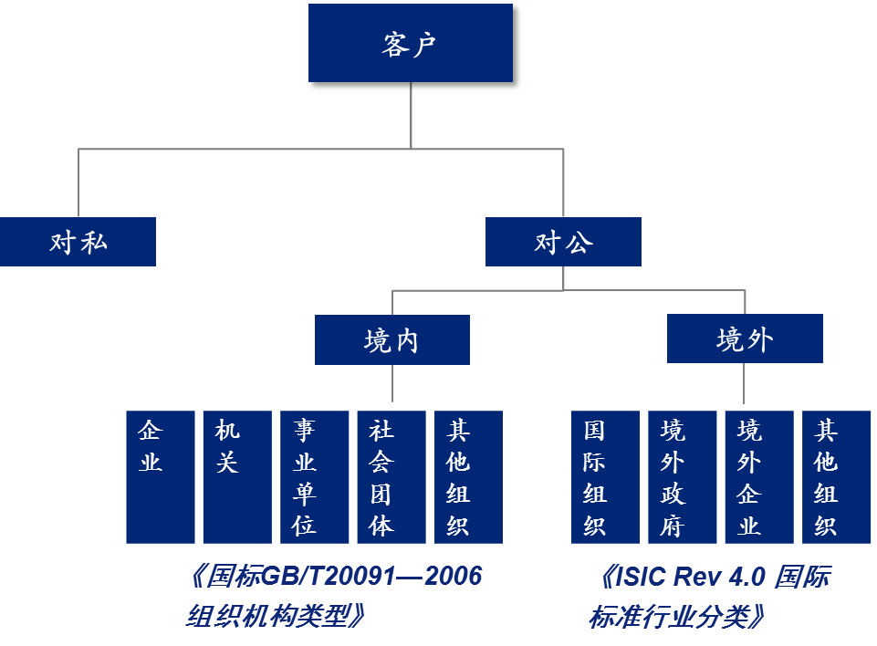 单一客户是指某一个单独的对公或对私客户；集团关联组客户是两个或两个以上对公或对私客户受互相关联关系的影响而进行组合在一起进行统一管理的一群客户。
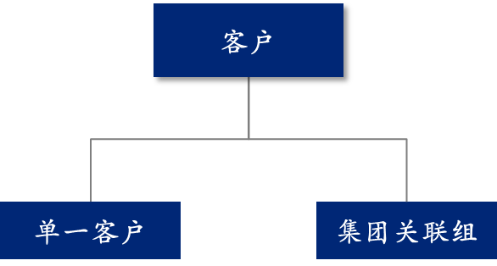
5 |  | 客户开立及识别
5.1 | 5.1 | 境内对公客户
 | 5.1.1 | 开立要素 | 证件类型 + 证件号码 + 客户名称
 | 5.1.2 | 识别要素 | 证件类型 + 证件号码
 | 5.1.3 | 识别规则 | 如果证件类型和证件号码两个要素一致，则应认定是同一客户。否则暂不认定为同一客户。
 | 5.1.4 | 补充说明 | 本规则适用于在我国境内已经或正在获得我国国家质量技术监督部门颁发的组织机构代码的所有机关、企业、事业单位、社会团体以及其他组织机构。
 |  |  | 本规则所指证件类型为“组织机构代码证”、工商局签署的“户名核准通知书”及人行核发的“开户登记证”等开户证件类型，对于在我行仅开立注册验资用的临时户的用户，在开立其他账户时，必须用组织机构代码证替换原来临时开户证件。对公客户证件类型列表参见“证件类型”代码项。
 |  |  | 客户名称为该客户的中文全称，与公章一致。
 |  |  | 以下情况将被识别为同一客户：
 |  |  | a) 使用同一组织机构代码的总、分机构；
 |  |  | b) 机构及其内部部门（如某公司及其财会部、人力资源部等）。
5.2 | 5.2 | 境外对公客户
 | 5.2.1 | 开立要素 | 注册国家或地区+合法性证明文件+客户名称
 | 5.2.2 | 识别要素 | 注册国家或地区+客户名称
 | 5.2.3 | 识别规则 | 如果注册国家或地区、客户名称两个要素一致，则应认定是同一客户。否则暂不认定为同一客户。
 | 5.2.4 | 补充说明 | 客户名称为英文名称全称，并与其在境外合法注册成立的证明文件记载的名称全称一致。
 |  |  | 本规则对注册国家或地区的数据完整度要求较高，并要求严格录入客户名称的全称。
5.3 | 5.3 | 对私客户
 | 5.3.1 | 开立要素 | 有效证件类型＋有效证件号码＋客户名称 + 性别 + 联系方式（家庭电话、手机号码等）
 | 5.3.2 | 识别要素 | 有效证件类型＋有效证件号码＋客户名称
 | 5.3.3 | 识别规则 | 如果有效证件类型、有效证件号码、客户名称三个属性都完全一致，或证件号码、客户名称完全一致，则应认定是同一客户。否则暂不认定为同一客户。
 | 5.3.4 | 补充说明 | 有效证件类型包括：身份证、临时身份证、户口簿、护照、军人证件（士兵证、军官证、文职干部证、军官退休证、文职干部退休证）、武警证件（武警士兵证、警官证、武警文职干部证、武警军官退休证、武警文职干部退休证）、港澳通行证、台湾往来大陆通行证、外国人永久居留证等，详细列表参见“证件类型”代码项。无特殊情况下，必须使用身份证。
 |  |  | 客户名称：对国籍为中国的客户，名称取中文名称；对国籍不为中国的客户，优先取英文名称全称，如无英文名称则取中文名称。客户名称要求和客户所持开户证明文件上的名称完全一致。

